Berechnung der CO2-Emissionen
Berechnen Sie die CO2-Emissionen Ihrer Reise mit den folgenden Schritten:

 | Von | Bis | Distanz | benütztes Transportmittel | CO2-Emissionen pro Personenkilometer in g | CO2-Emissionen der Teilstrecke in g
Strecke 1 |  |  | 330 | Auto | 189 | 62370
Strecke 2 |  |  | 2000 | Zug | 7 | 14000
Strecke 3 |  |  | 3000 | Flugzeug | 241 | 723000
Strecke 4 |  |  | 3000 |  | 241 | 723000
Strecke 5 |  |  | 2000 |  | 7 | 14000
Strecke 6 |  |  | 1000 |  | 189 | 189000
Total | Gesamtdistanz in km: |  | 11330 | Durchschnittlicher Ausstoss: | 145.66666667 | 1725370 | CO2-Emissionen in t | 1.72537 | t CO2

Anteil der CO2-Emissionen für die Teilstrecken
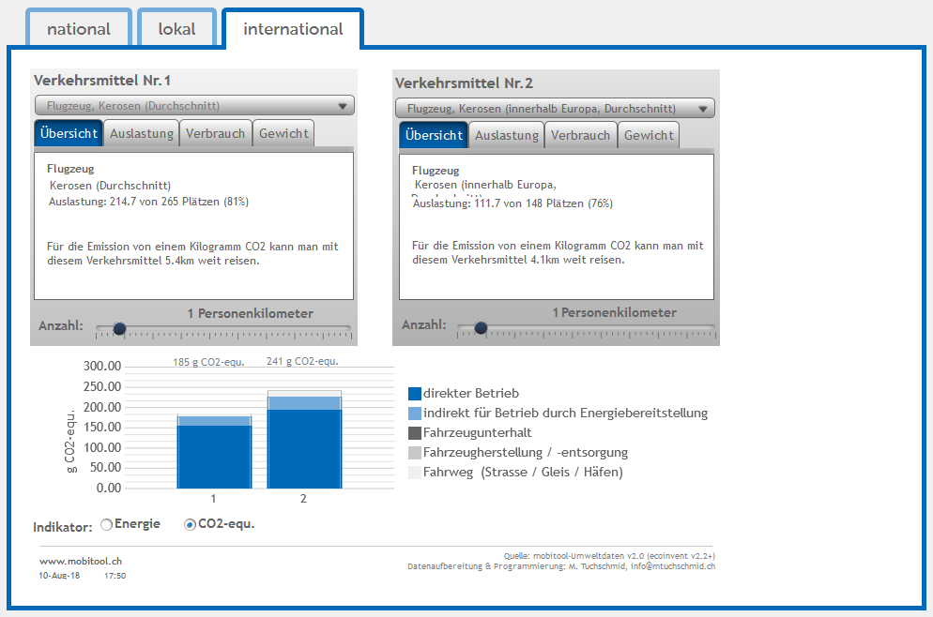
3) Den linken Werte ablesen und aufschreiben. Den rechten Wert können Sie ignorieren.
1) Transportmittel auswählen
2) CO₂-equ. anwählen
Diagramm: Hier sehen Sie, welchen Anteil an den Gesamtemissionen die einzelnen Teilstrecken ausmachen: |  |  |  |  |  | Anleitung mobitool:
Strecke 1 | 0.03614876809 | Auto
Strecke 2 | 0.0081142015915 | Zug
Strecke 3 | 0.41904055362 | Flugzeug
Strecke 4 | 0.41904055362 | 0
Strecke 5 | 0.0081142015915 | 0
Strecke 6 | 0.10954172149 | 0

Distanz: | Recherchieren Sie die zurückgelegte Strecke für Ihre Reise im Internet. Falls Sie verschiedene Transportmittel verwenden, teilen Sie die Reise in Teilstrecken auf. Tragen Sie mindestens zwei Teilstrecken unten ein ein (Hin- und Rückweg).
Transportmittel: | Wählen Sie für jede Teilstrecke ein Transportmittel und schreiben Sie es in die vorgegebene Spalte
CO2-Emissionen pro Personenkilometer: | Nutzen Sie das mobitool (s. Anleitung unten) um die CO2-Emissionen pro Person und Kilometer zu recherchieren, tragen Sie die Werte in die vorgegebene Spate ein
CO2-Emission der Teilstrecke: | Die CO2-Emissionen der Teilstrecken werden automatisch berechnet. Sie sehen einen Vergleich der Teilstrecken im Diagramm unten.
Gesamtauswertung: | Der Gesamtausstoss der Reise pro Person wird automatisch berechnet. Merken Sie sich die Gesamtstrecke und die CO2 Emissionen in Tonnen.

Vergleich Transportmittel
Wie viel CO2 würde Ihre Reise ausstossen, wenn Sie nur die folgenden Transportmittel wählen würden? Betrachten Sie das Diagramm unten.

Vergleich Transportmittel
Distanz: | 11330

Flugzeug (Durchschnitt innerhalb Europa) | Auto (Pkw Durchschnitt) | Reisebus (Car) | Zug (Durchschnitt Schweiz) | Mein Mix
2730530 | 2141370 | 657140 | 79310 | 1725370

Diagramm
 | Zug | Auto | Flugzeug | Car | Meine Reise
11330 |  |  |  |  | 1.72537
0 | 0 | 0 | 0 | 0
3700 | 0.185 | 0.6336 |  | 0.25
5000 | 0.25 |  |  | 0.38
8000 | 0.4
1200 | 0.0204 |  | 0.2892
9000 |  |  | 2.169
12000 |  |  | 2.22
22000 |  |  | 4.07
25000 |  |  | 4.625
1600 |  | 0.3168
8000 |  | 1.584

Haben Sie Ihre Reise gefunden? --> Übertragen Sie den Punkt auf das Diagramm an der Wandtafel.

Was sehen Sie sonst noch im Diagramm? Welche Transportmittel sind klimafreundlicher?

